Прил.3-2020 ограждения-Р.1
Эскизы пешеходных ограждений (типовые решения)
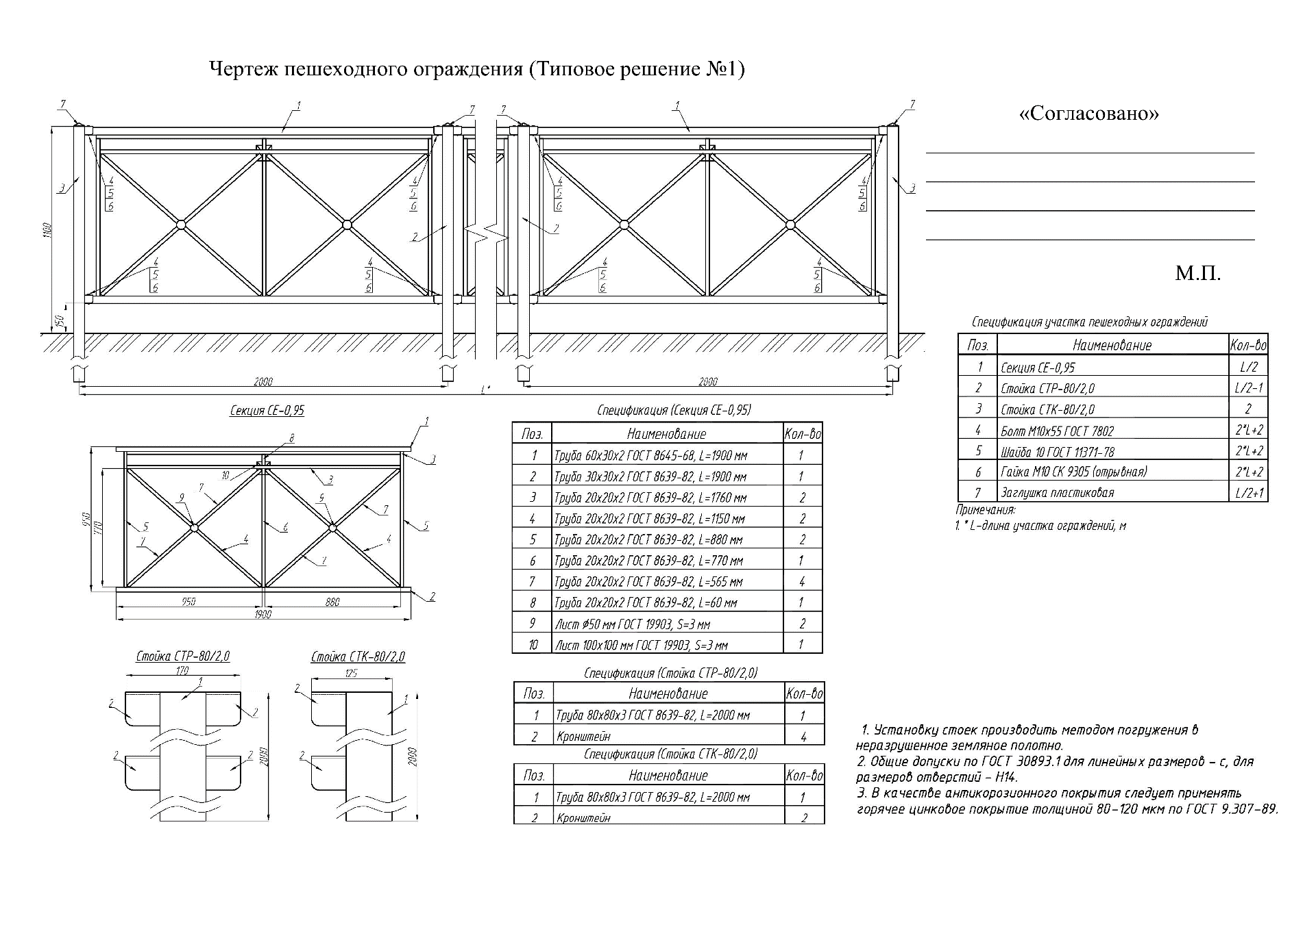

М. П.

Прил.3-2020 ограждения-Р.2
М. П.

Прил.3-2020 ограждения-Р.3
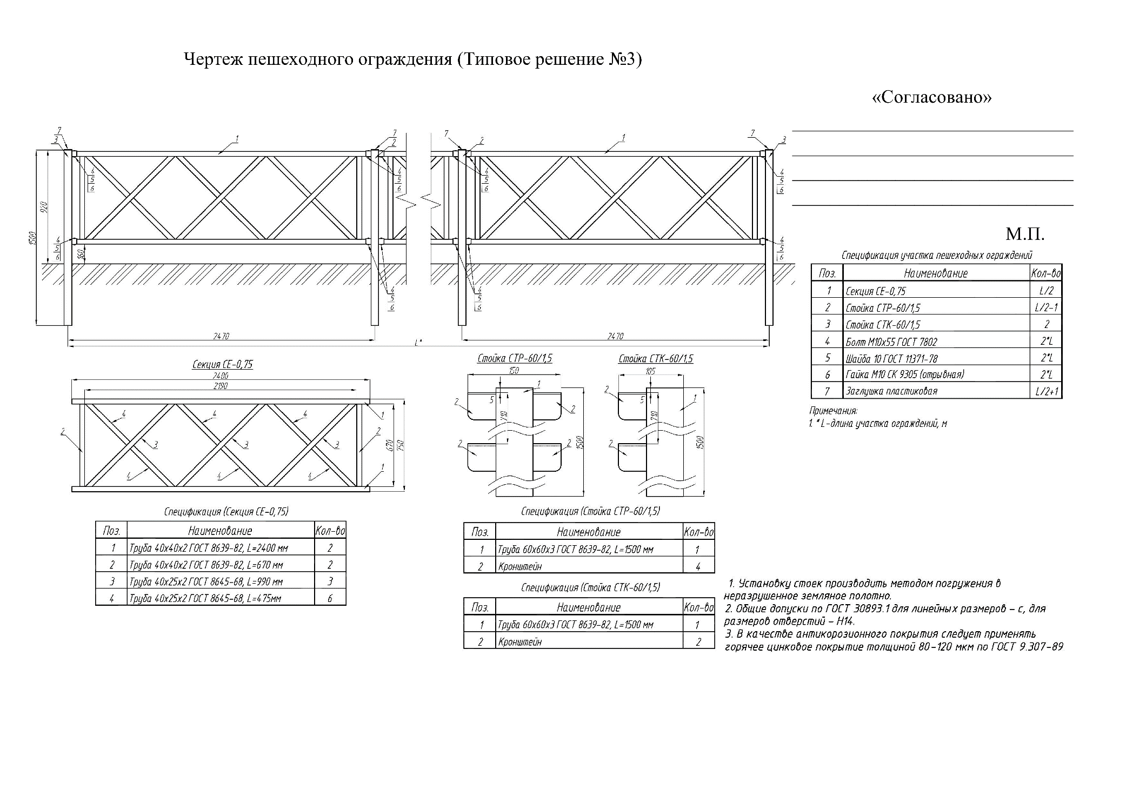

Прил.3-2020 ограждения-Р.4
Чертеж пешеходного ограждения (типовое решение № 4) | "Согласовано"

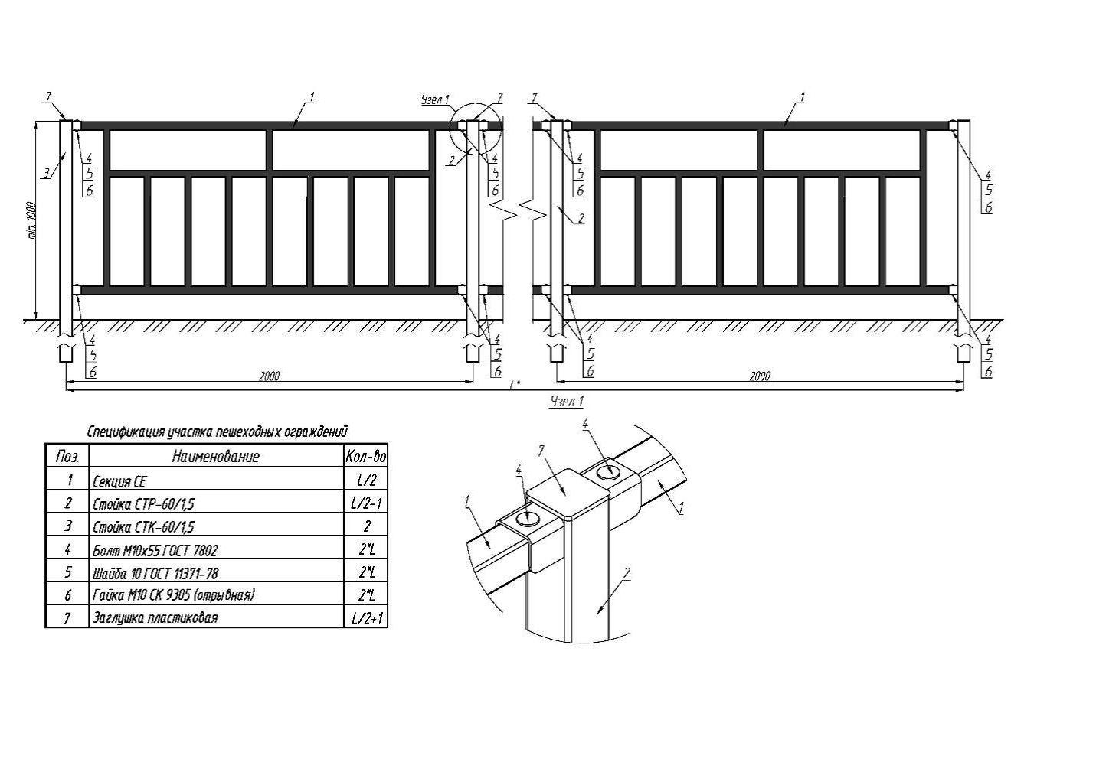
 | _________________________________________________________

 | _________________________________________________________

 | _________________________________________________________

 | _________________________________________________________

 | _________________________________________________________

 |  | МП

